상품제안서
송월 카네이션 타올 코코도르 디퓨저세트 | 상품코드: S36490

 |  |  |  |  |  |  | 02-713-8555 | www.synergygift.co.kr
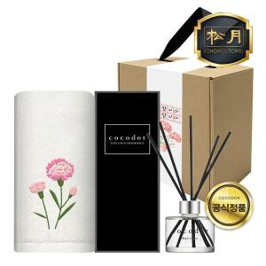

【상세/제작정보】 | <p>※자수, 띠지인쇄 별도 문의</p>

【인쇄/포장옵션】 | 실크, 자수 / 포장불가능

【공급단가】 | 수량 | 50~ | 100~ | 500~ | 1,000~ | 2,000~
*VAT별도 | 단가 | 12,480원 | 12,280원 | 12,000원 | 11,520원 | 11,040원

【상품 URL】 | https://www.synergygift.co.kr:443/src/goods_detail.php?gdno=36490

